Argibidea Instrucciones
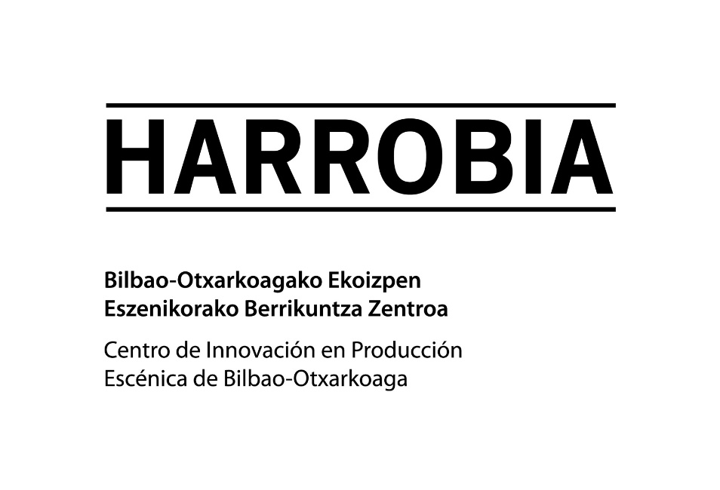

SOLICITUD DE RESERVA Y PRESUPUESTO DE SERVICIOS
Gracias por solicitar nuestros servicios.

INSTRUCCIONES:

· Encontrarás el formulario en la pestaña 'Eskaera Solicitud' (en la barra inferior).
· Rellena las casillas en gris necesarias. Todas las demás están bloqueadas para evitar problemas.
· Aprovecha la celda 'Observaciones' para detallar cualquier posible necesidad no incluida.
· Guarda el documento en formato Excel con un nombre que contenga el título del proyecto.
· Háznoslo llegar a través del canal de la pestaña 'Reservas' en la web o bien a info@harrobia.org.
En breve te enviaremos la respuesta.

Una vez realizada la solicitud, la tramitación continuará según lo detallado en las Bases de la convocatoria.
No dudes en ponerte en contacto para cualquier duda que tengas.
946 733 518

